Ficha Técnica
 |  |  |  | 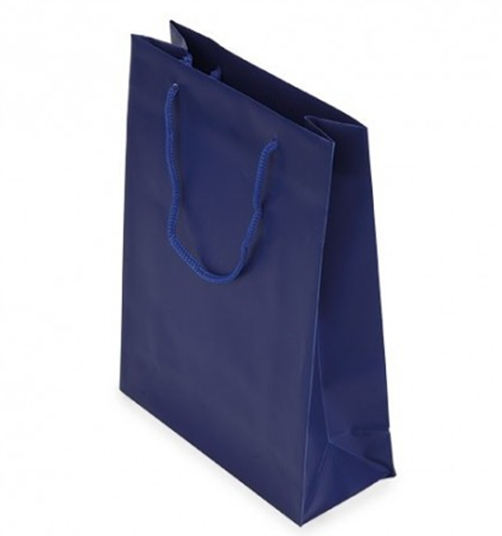

PLANILLA DE DATOS GARANTIZADOS

SHOPPING |  |  |  | CÓDIGO | 2013835
 |  |  |  | FECHA REVISIÓN | 2022-11-29
 |  |  |  | ÁREA ESPECIALISTA: GERENCIA DE MERCADEO

DESCRIPCIÓN SAP: Shopping Mediano Azul
ITEM | DATOS | UNIDAD | PEDIDO | OFRECIDO | COMENTARIO
1 | Empresa proveedora | … | (*)
2 | Fabricante | … | (*)
3 | Marca | … | (*)
4 | Modelo | … | (*)
5 | País de origen | … | (*)
6 | Norma de fabricación y ensayos | … | N/A
7 | Embalaje | … | CAJAS QUE NO EXCEDAN PESO DE 60 LIBRAS, PALETIZADO Y FLEJADO
8 | Garantía |  | N/A
9 | Dimensiones
9.1 | Alto | cm | 33 cm
9.2 | Ancho | cm | 27 cm
10 | Material
10.1 | Papel | … | Craft
11 | Colores del Logo Edenorte | Pantone | Azul Oscuro: 2758C Azul Claro: 312C
12 | Terminación
12.1 | Color del Shopping |  | Craft, Azul Oscuro 2758C
13 | Diseño del Articulo |  | Según Arte Anexo (Ver Pestaña)
(*) A indicar por el oferente
(**) Timbrado en el material en alto o bajo relieve
 | 
 |  |  |  | Fecha de la oferta

 | Javier E. Liz H. |  |  | Nombre y firma del oferente
 | Diseñador Gráfico
COMENTARIOS:

